Figure 1
Figure 1 : Taux d'emploi salarié dans le secteur privé à 6, 12, 18 et 24 mois des apprentis sortant d'études en 2018, 2019 et 2020 (en %)

 | Nombre de mois après la sortie d'études | 6 mois | 12 mois | 18 mois | 24 mois
 | Sortants 2018 | 62 | 68 | 67 | 67
 | Sortants 2019 | 62 | 65 | 66 | 72
 | Sortants 2020 | 61 | 69 | 70 | 73

Lecture : 73 % des apprentis sortant d'études en 2020 sont en emploi salarié dans le secteur privé 24 mois après leur sortie d'études.
Champ : France métropolitaine + DROM (hors Mayotte). Sortants en 2018, 2019 ou en 2020 d'une dernière année de formation professionnelle de niveau CAP à BTS en apprentissage, 6 à 24 mois après la fin de leurs études.
Source : Dares-Depp-InserJeunes
Réf : Note d'information n° 23.27. DEPP.

Figure 2
Figure 2 : Taux d'emploi salarié dans le secteur privé à 6, 12, 18 et 24 mois des apprentis sortant d'études en 2020 (en %)

 |  |  | En emploi à 6 mois (en %) | En emploi à 12 mois (en %) | En emploi à 18 mois (en %) | En emploi à 24 mois (en %) | Nombre de sortants | Nombre de sortants en emploi à 6 mois | Nombre de sortants en emploi à 12 mois | Nombre de sortants en emploi à 18 mois | Nombre de sortants en emploi à 24 mois
 | Sexe | Femmes | 57 | 65 | 67 | 69 | 35600 | 20300 | 23300 | 23900 | 24500
 |  | Hommes | 62 | 71 | 72 | 75 | 76500 | 47600 | 54500 | 54800 | 57000
 | Certification préparée (1) | CAP | 51 | 62 | 64 | 68 | 39900 | 20300 | 24700 | 25400 | 26900
 |  | Bac pro | 60 | 70 | 71 | 74 | 12300 | 7400 | 8600 | 8700 | 9100
 |  | BP | 73 | 79 | 77 | 79 | 15200 | 11000 | 11900 | 11800 | 12000
 |  | BTS | 68 | 75 | 76 | 77 | 24500 | 16600 | 18300 | 18500 | 18900
 | Domaine de formation | Production | 63 | 72 | 72 | 75 | 68100 | 42700 | 48900 | 49000 | 50900
 |  | Services | 57 | 66 | 67 | 69 | 43900 | 25200 | 28800 | 29600 | 30500
 | Obtention de la certification (2) | Diplômés | 64 | 72 | 73 | 75 | 71500 | 45400 | 51500 | 52100 | 53700
 |  | Non diplômés | 48 | 59 | 62 | 66 | 12700 | 6100 | 7500 | 7800 | 8300
 |  | Ensemble | 61 | 69 | 70 | 73 | 112100 | 67900 | 77700 | 78700 | 81500

(1) 82 % des sortants en 2020 préparaient un CAP, baccalauréat professionnel, brevet professionnel (BP) ou BTS ; les autres sortants préparaient un autre diplôme ou titre à finalité professionnelle de niveau 3 à 5. (2) Les taux d'emploi en fonction de l'obtention du diplôme sont calculés pour les seuls sortants d'un CAP, baccalauréat professionnel, brevet professionnel (BP) ou BTS. En outre, l'information sur l'obtention du diplôme n'est pas disponible pour respectivement 9 %, 6 %, 15 % et 4 % des sortants d'un CAP, baccalauréat professionnel, brevet professionnel, BTS qui sont donc exclus de l'analyse.
Lecture : 68 % des apprentis de CAP sortant d'études en 2020 sont en emploi salarié dans le secteur privé 24 mois après leur sortie d'études.
Champ : France métropolitaine + DROM (hors Mayotte). Sortants en 2020 d'une dernière année de formation professionnelle de niveau CAP à BTS en apprentissage, 6 à 24 mois après la fin de leurs études.
Source : Dares-Depp-InserJeunes

Réf : Note d'information n° 23.27. DEPP.

Figure 3
Figure 3 : Parcours dans l'emploi salarié privé des apprentis au cours des deux années après leur sortie d'études en 2020 (en %)

 |  |  | En emploi à 6, 12, 18 et 24 mois (en %) | Parcours mixte (en %) | Aucun emploi à 6, 12, 18 et 24 mois (en %) | Nombre de sortants | Nombre de sortants en emploi à 6, 12, 18 et 24 mois | Nombre de sortants avec un parcours mixte | Nombre de sortants pas en emploi à 6, 12, 18 et 24 mois
 | Sexe | Femmes | 42 | 41 | 17 | 35600 | 15100 | 14500 | 6000
 |  | Hommes | 49 | 38 | 13 | 76500 | 37500 | 29100 | 9900
 | Certification préparée (1) | CAP | 37 | 46 | 17 | 39900 | 14700 | 18300 | 6900
 |  | Bac pro | 47 | 40 | 13 | 12300 | 5800 | 4800 | 1600
 |  | BP | 60 | 30 | 10 | 15200 | 9100 | 4500 | 1600
 |  | BTS | 55 | 34 | 11 | 24500 | 13300 | 8400 | 2800
 | Domaine de formation | Production | 49 | 38 | 13 | 68100 | 33800 | 25600 | 8700
 |  | Services | 43 | 41 | 16 | 43900 | 18800 | 18000 | 7100
 | Obtention de la certification (2) | Diplômés | 50 | 37 | 13 | 71500 | 36000 | 26600 | 8900
 |  | Non diplômés | 34 | 48 | 18 | 12700 | 4300 | 6100 | 2300
 |  | Ensemble | 47 | 39 | 14 | 112100 | 52600 | 43700 | 15900

(1) 82 % des sortants en 2020 préparaient un CAP, baccalauréat professionnel, brevet professionnel (BP) ou BTS ; les autres sortants préparaient un autre diplôme ou titre à finalité professionnelle de niveau 3 à 5. (2) Les taux d'emploi en fonction de l'obtention du diplôme sont calculés pour les seuls sortants d'un CAP, baccalauréat professionnel, brevet professionnel (BP) ou BTS. En outre, l'information sur l'obtention du diplôme n'est pas disponible pour respectivement 9 %, 6 %, 15 % et 4 % des sortants d'un CAP, baccalauréat professionnel, brevet professionnel, BTS qui sont donc exclus de l'analyse.
Lecture : parmi les apprentis de BTS sortant d'études en 2020, 55 % ont été en emploi à 6, 12, 18 et 24 mois après leur sortie d'études ; 11 % n'ont été en emploi à aucune de ces dates et 34 % ont été au moins une fois en emploi et une fois sans emploi à ces quatre dates.
Champ : France métropolitaine + DROM (hors Mayotte). Sortants en 2020 d'une dernière année de formation professionnelle de niveau CAP à BTS en apprentissage, 6 à 24 mois après la fin de leurs études.
Source : Dares-Depp-InserJeunes
Réf : Note d'information n° 23.27. DEPP.

Figure 4
Figure 4 : Situation à 6 et 24 mois des apprentis sortant d'études en 2020 (en %)

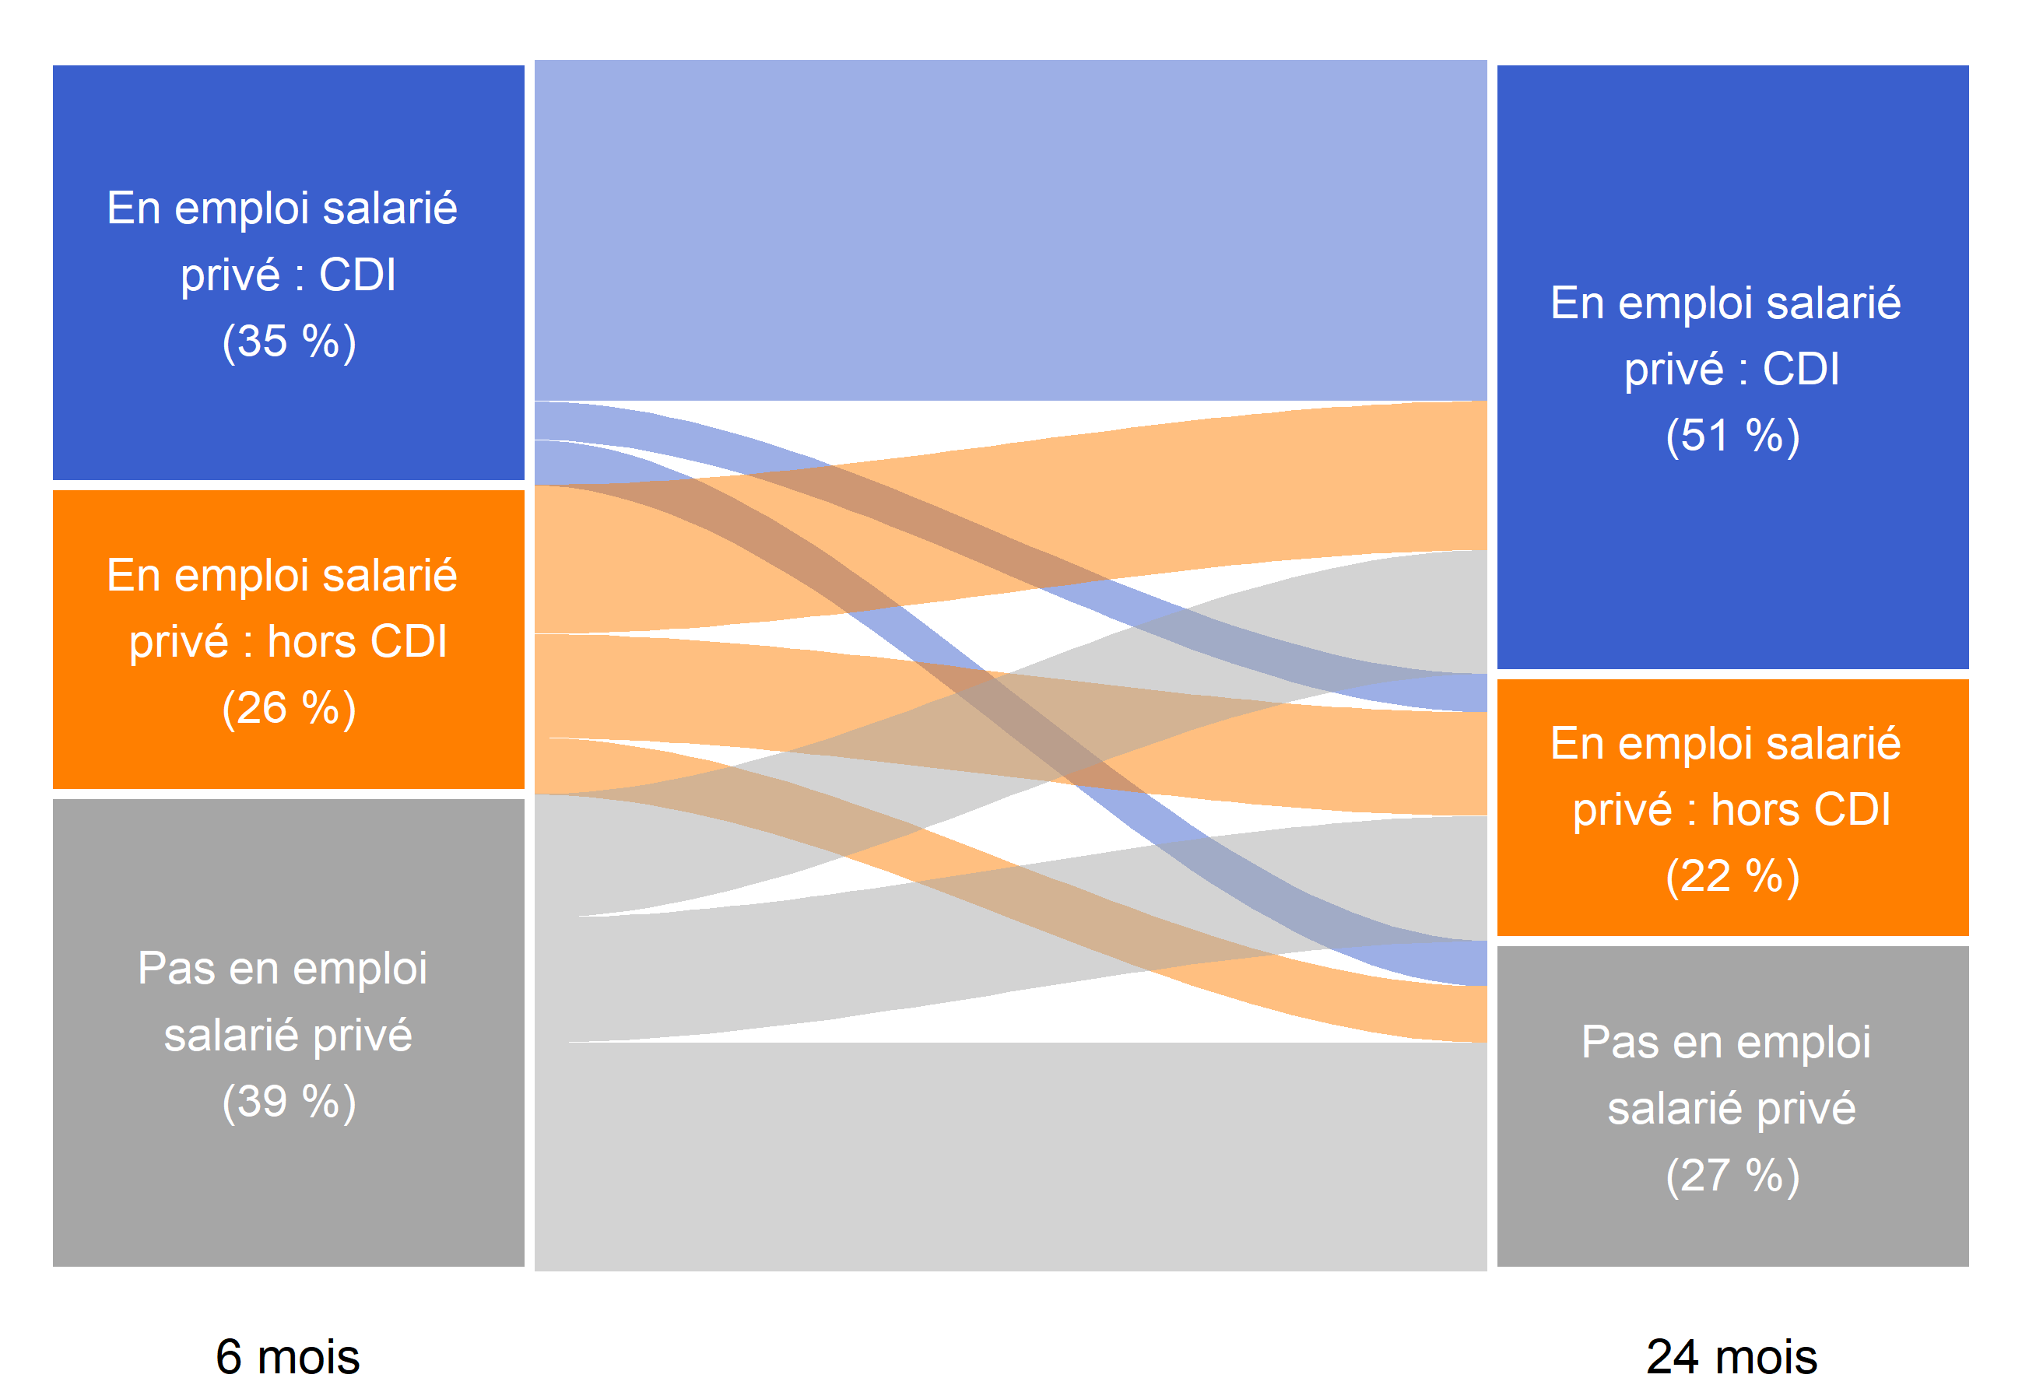
80
48
34
26
26
48
9
11
18
 | En emploi salarié privé : CDI 24 mois après la sortie d'études (51 %) | En emploi salarié privé : hors CDI 24 mois après la sortie d'études (22 %) | Pas en emploi salarié privé 24 mois après la sortie d'études (27 %)
En emploi salarié privé : CDI 6 mois après la sortie d'études (35 %) | 80 | 9 | 11
En emploi salarié privé : hors CDI 6 mois après la sortie d'études (26 %) | 48 | 34 | 18
Pas en emploi salarié privé 6 mois après la sortie d'études (39 %) | 26 | 26 | 48

Lecture : 35 % des apprentis sortant d'études en 2020 sont en emploi salarié dans le secteur privé avec un CDI 6 mois après leur sortie d'études. Parmi ceux-ci, 80 % sont encore en emploi salarié dans le secteur privé avec un CDI 24 mois après leur sortie d'études.
Champ : France métropolitaine + DROM (hors Mayotte). Sortants en 2020 d'une dernière année de formation professionnelle de niveau CAP à BTS en apprentissage, 6 à 24 mois après la fin de leurs études.
Source : Dares-Depp-InserJeunes
Réf : Note d'information n° 23.27. DEPP.

Figure 5
Figure 5 : Nature de l'emploi à 6, 12, 18 et 24 mois des apprentis sortant d'études en 2020 (en %)

 | Nombre de mois après la sortie d'études | En emploi : CDI | En emploi : CDD | En emploi : intérim | En emploi : contrat de professionnalisation | En emploi : autre type de contrat | En emploi chez le même employeur que pendant l'apprentissage
 | 6 mois | 35 | 17 | 5 | 3 | 1 | 27
 | 12 mois | 42 | 18 | 6 | 2 | 1 | 25
 | 18 mois | 48 | 15 | 5 | 1 | 1 | 21
 | 24 mois | 51 | 15 | 5 | 1 | 1 | 20

Lecture : 51 % des apprentis sortant d'études en 2020 sont en CDI 24 mois après leur sortie d'études. En outre, 20 % sont alors en emploi chez le même employeur que pendant leur apprentissage.
Champ : France métropolitaine + DROM (hors Mayotte). Sortants en 2020 d'une dernière année de formation professionnelle de niveau CAP à BTS en apprentissage, 6 à 24 mois après la fin de leurs études.
Source : Dares-Depp-InserJeunes
Réf : Note d'information n° 23.27. DEPP.

Figure 6
Figure 6 : Part de la reprise d'études un an après la sortie d'études des apprentis sortant en 2018, 2019, 2020 (en %)

 | Sortants 2020 | Sortants 2019 | Sortants 2018
En emploi salarié privé 6 mois après la sortie d'études | 5 | 5 | 3
Pas en emploi salarié privé 6 mois après la sortie d'études | 7 | 6 | 5
Ensemble | 6 | 5 | 4
 |  | Année n de sortie d'études | En reprise d'études durant l'année scolaire n+1/n+2 (en %) | Nombre de sortants | Nombre de sortants en reprise d'études durant l'année scolaire n+1/n+2
 | En emploi salarié privé 6 mois après la sortie d'études | Sortants 2018 | 3 | 67600 | 2200
 |  | Sortants 2019 | 5 | 69300 | 3300
 |  | Sortants 2020 | 5 | 67900 | 3639
 | Pas en emploi salarié privé 6 mois après la sortie d'études | Sortants 2018 | 5 | 41700 | 2000
 |  | Sortants 2019 | 6 | 41900 | 2500
 |  | Sortants 2020 | 7 | 44200 | 3200
 | Ensemble | Sortants 2018 | 4 | 109200 | 4300
 |  | Sortants 2019 | 5 | 111100 | 5800
 |  | Sortants 2020 | 6 | 112100 | 6900

Lecture : 6 % des apprentis sortant d'études en 2020 se sont réinscrits en études pour l'année scolaire 2021-2022 (hors reprise d'études dans le privé hors contrat).
Champ : France métropolitaine + DROM (hors Mayotte). Sortants en 2018, 2019 ou en 2020 d'une dernière année de formation professionnelle de niveau CAP à BTS en apprentissage, 6 à 24 mois après la fin de leurs études.
Source : Dares-Depp-InserJeunes
Réf : Note d'information n° 23.27. DEPP.

